Лист1
Identifier | Summary |  | Description |  | Steps to reproduse
1 | При заполнения поля с номером телефона, приходит смс подтверждение на старый номер, когда вводится новый |  | На странице авторизации, при заполения поля для введения мобильного номера телефона и нажатия кнопки "получить код" смс сообщение должно приходить на телефон который указан в поле заполнения, но смс приходит на старый номер телефона |  | 1. Открыть сайт www.mobile.com 2. Нажать на ячеку "авторизацмя" в правом верхнем углу 3. Ввести номер телефона в поле для ввода телефона

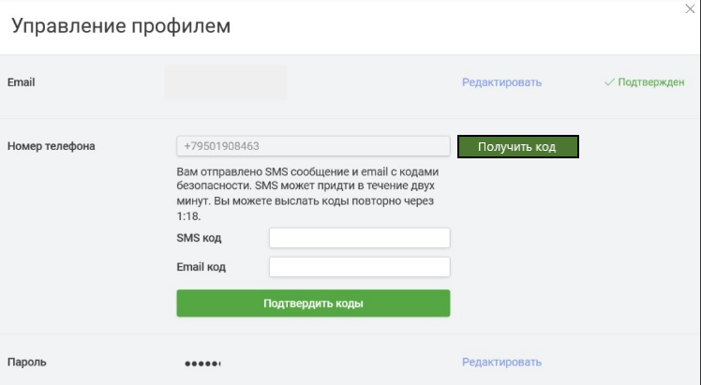
Reprodusibillity | Severity | Priority | Symptom | Workaround | Comments | Attachments
Always | Blocker | Asap | Ошибка авторизации | Зрузить файлы куки | Номер нужно вводить с международным кодо

